2019_09_data
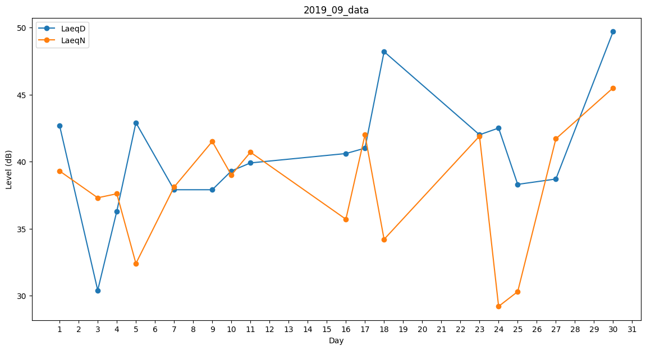
Day | LaeqD | LaeqN
1 | 42.7 | 39.3
2 | 30 | 0
3 | 30.4 | 37.3
4 | 36.3 | 37.6
5 | 42.9 | 32.4
6 | 37.2 | 0
7 | 37.9 | 38.1
8 | 29.3 | 0
9 | 37.9 | 41.5
10 | 39.3 | 39
11 | 39.9 | 40.7
12 | 0 | 33.3
13 | 35.8 | 0
14 | 0 | 28.3
15 | 0 | 0
16 | 40.6 | 35.7
17 | 41 | 42
18 | 48.2 | 34.2
19 | 30.8 | 0
20 | 42.5 | 0
21 | 0 | 28.3
22 | 0 | 0
23 | 42 | 41.9
24 | 42.5 | 29.2
25 | 38.3 | 30.3
26 | 0 | 0
27 | 38.7 | 41.7
28 | 29.3 | 0
29 | 0 | 39.5
30 | 49.7 | 45.5

